Узб
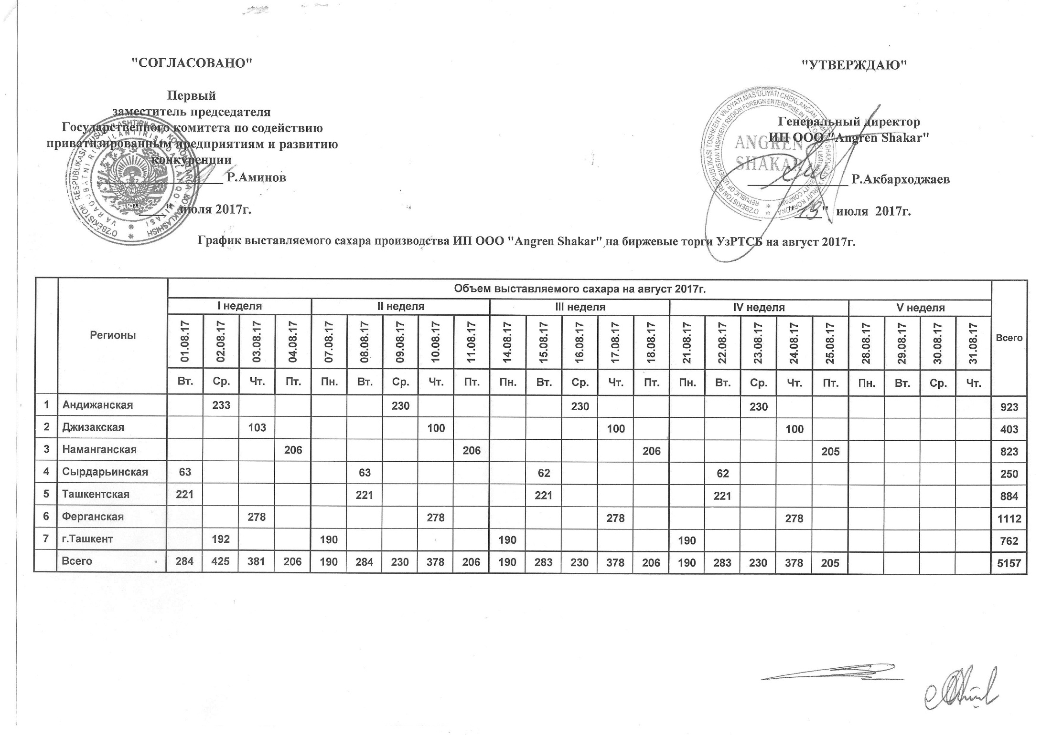
2017 йил август ойида "Angren Shakar" ЧК МЧЖ томонидан биржа савдоларига сотувга қўиладиган шакар маҳсулоти миқдорлари ЖАДВАЛИ

Худудлар | 2017 йил август ойида маҳсулотини биржа сотувларига қўйиладиган миқдори |  |  |  |  |  |  |  |  |  |  |  |  |  |  |  |  |  |  |  |  |  |  | Жами
 | I Хафта |  |  |  | II Хафта |  |  |  |  | III Хафта |  |  |  |  | IV Хафта |  |  |  |  | V Хафта
 | 2017-08-01 | 2017-08-02 | 2017-08-03 | 2017-08-04 | 2017-08-07 | 2017-08-08 | 2017-08-09 | 2017-08-10 | 2017-08-11 | 2017-08-14 | 2017-08-15 | 2017-08-16 | 2017-08-17 | 2017-08-18 | 2017-08-21 | 2017-08-22 | 2017-08-23 | 2017-08-24 | 2017-08-25 | 2017-08-28 | 2017-08-29 | 2017-08-30 | 2017-08-31
 | Се. | Чо. | Па. | Жу. | Ду. | Се. | Чо. | Па. | Жу. | Ду. | Се. | Чо. | Па. | Жу. | Ду. | Се. | Чо. | Па. | Жу. | Ду. | Се. | Чо. | Па.
Андижон |  | 233 |  |  |  |  | 230 |  |  |  |  | 230 |  |  |  |  | 230 |  |  |  |  |  |  | 923
Жаззах |  |  | 103 |  |  |  |  | 100 |  |  |  |  | 100 |  |  |  |  | 100 |  |  |  |  |  | 403
Наманган |  |  |  | 206 |  |  |  |  | 206 |  |  |  |  | 206 |  |  |  |  | 205 |  |  |  |  | 823
Сирдарьё | 63 |  |  |  |  | 63 |  |  |  |  | 62 |  |  |  |  | 62 |  |  |  |  |  |  |  | 250
Тошкент | 221 |  |  |  |  | 221 |  |  |  |  | 221 |  |  |  |  | 221 |  |  |  |  |  |  |  | 884
Ферғон |  |  | 278 |  |  |  |  | 278 |  |  |  |  | 278 |  |  |  |  | 278 |  |  |  |  |  | 1,112
Тошкент ш. |  | 192 |  |  | 190 |  |  |  |  | 190 |  |  |  |  | 190 |  |  |  |  |  |  |  |  | 762
Жами | 284 | 425 | 381 | 206 | 190 | 284 | 230 | 378 | 206 | 190 | 283 | 230 | 378 | 206 | 190 | 283 | 230 | 378 | 205 | 0 | 0 | 0 | 0 | 5,157

